工作表2
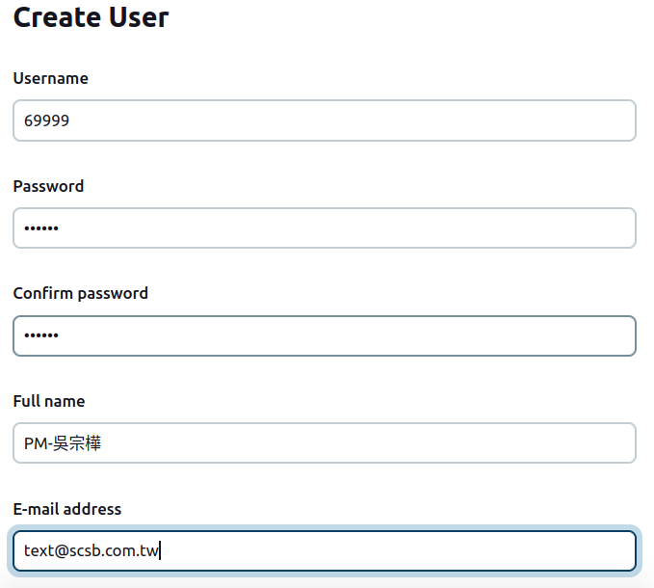
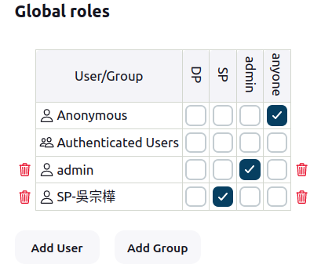
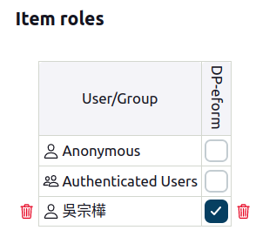
Jenkins

1.以item role 權限控管 (以專案為控管:前後端一個GROUP)
2.以 Global role 權限控管 以職位區分管理權限: DP可以做建置動作(build) SP可以做PIPELINE新增動作

